Sheet1
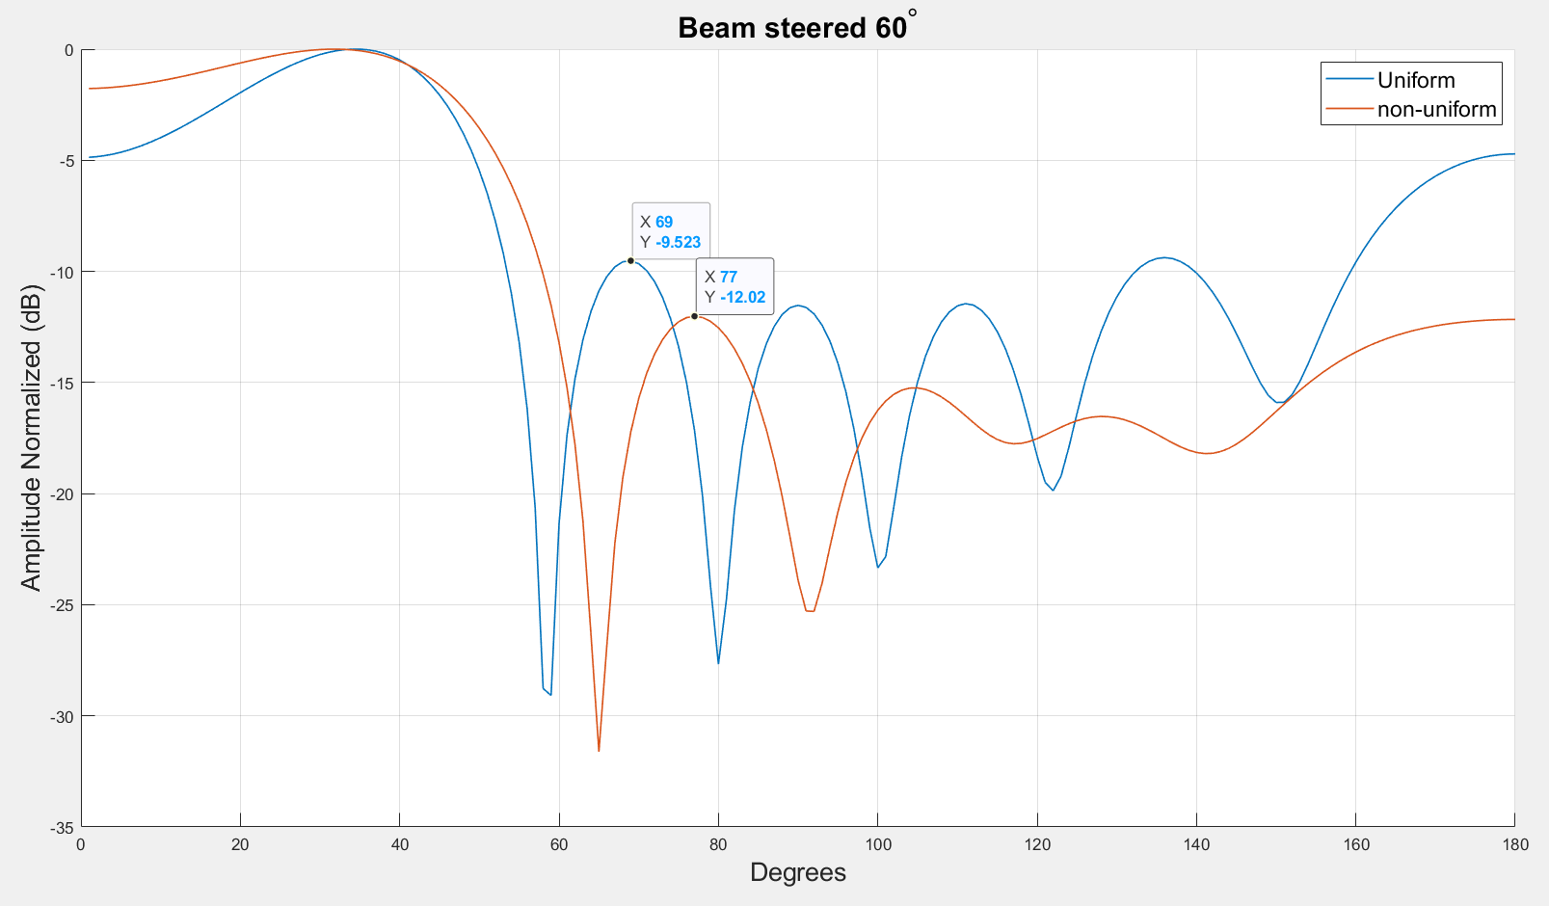
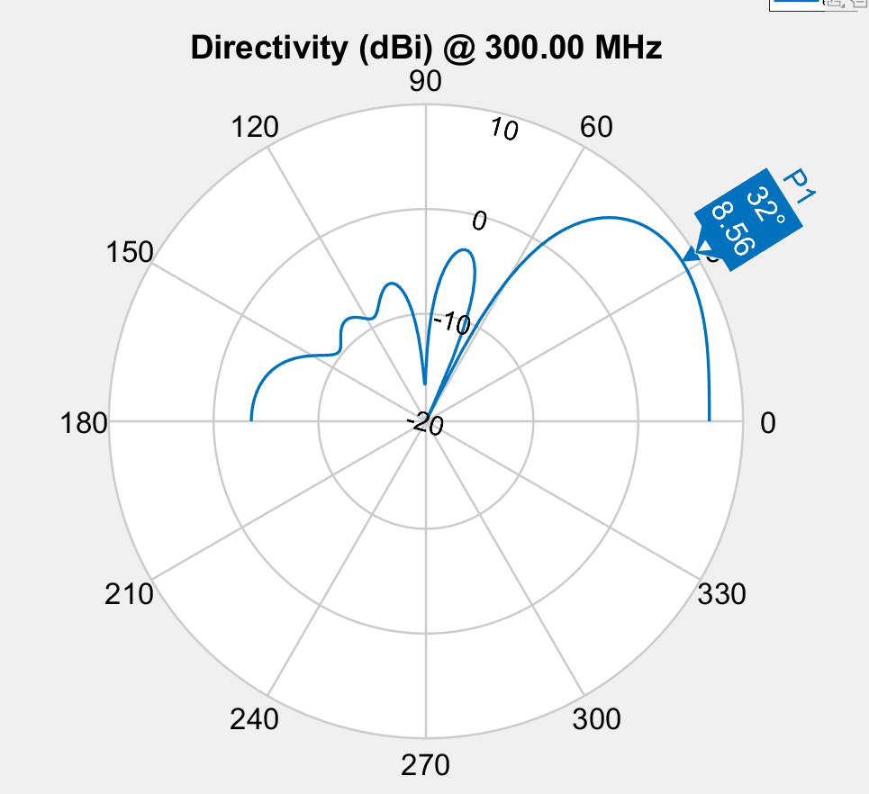

Spacing | 0.342 | 0.472 | 0.322 | 0.472 | 0.342
Phase | 248.4 | 103.1 | 324.5 | 210.7 | 69.7 | 324.3
Amplitude | 0.613 | 0.928 | 0.944 | 0.999 | 0.944 | 1
Fitness | -2.8923507354

Spacing
 | S1 | S2 | S3
 | 0.29517609671 | 0.81855923064 | 0.97348555301
 | 0.29517609671 | 0.81855923064 | 0.97348555301
 | 0.29517609671 | 0.81855923064 | 0.97348555301
 | 0.29517609671 | 0.81855923064 | 0.97348555301
 | 0.29517609671 | 0.81855923064 | 0.97348555301
 | 0.12226578981 | 0.95777736461 | 0.58452646403
 | 0.12226578981 | 0.95777736461 | 0.58452646403
 | 0.12226578981 | 0.95777736461 | 0.58452646403
 | 0.12226578981 | 0.95777736461 | 0.58452646403
 | 0.12226578981 | 0.95777736461 | 0.58452646403
 | 0.336 | 0.479 | 0.19902252658
 | 0.353 | 0.471 | 0.322
 | 0.353 | 0.471 | 0.322
 | 0.314 | 0.496 | 0.311
 | 0.321 | 0.404 | 0.467
 | 0.321 | 0.404 | 0.467
 | 0.321 | 0.404 | 0.467
 | 0.348 | 0.411 | 0.393
 | 0.295 | 0.486 | 0.301
 | 0.295 | 0.486 | 0.301
 | 0.356 | 0.484 | 0.371
 | 0.356 | 0.484 | 0.371
 | 0.356 | 0.484 | 0.371
 | 0.356 | 0.484 | 0.371
 | 0.34 | 0.475 | 0.282
 | 0.344 | 0.451 | 0.353
 | 0.344 | 0.451 | 0.353
 | 0.337 | 0.483 | 0.334
 | 0.345 | 0.478 | 0.34
 | 0.345 | 0.478 | 0.34
 | 0.344 | 0.473 | 0.309
 | 0.344 | 0.473 | 0.309
 | 0.341 | 0.473 | 0.333
 | 0.341 | 0.473 | 0.333
 | 0.341 | 0.473 | 0.333
 | 0.34 | 0.479 | 0.333
 | 0.344 | 0.472 | 0.318
 | 0.344 | 0.473 | 0.318
 | 0.341 | 0.445 | 0.33
 | 0.34 | 0.475 | 0.31
 | 0.34 | 0.475 | 0.31
 | 0.336 | 0.465 | 0.333
 | 0.336 | 0.465 | 0.333
 | 0.336 | 0.465 | 0.333
 | 0.339 | 0.47 | 0.326
 | 0.339 | 0.47 | 0.326
 | 0.339 | 0.47 | 0.326
 | 0.342 | 0.472 | 0.32
 | 0.342 | 0.472 | 0.322
 | 0.342 | 0.472 | 0.322
Phase
 | E1 | E2 | E3 | E4 | E5 | E6
 | 23 | 174 | 292 | 355 | 172 | 51
 | 23 | 174 | 292 | 355 | 172 | 51
 | 23 | 174 | 292 | 355 | 172 | 51
 | 23 | 174 | 292 | 355 | 172 | 51
 | 23 | 174 | 292 | 355 | 172 | 51
 | 283.3 | 205 | 254.4 | 76.5 | 163.2 | 80.8
 | 6 | 205 | 254.4 | 76.5 | 163.2 | 80.8
 | 6 | 205 | 254.4 | 76.5 | 163.2 | 80.8
 | 283.3 | 205 | 254.4 | 76.5 | 163.2 | 80.8
 | 283.3 | 205 | 254.4 | 76.5 | 163.2 | 80.8
 | 265.9 | 94.1 | 312 | 202.7 | 65.5 | 313.8
 | 250.4 | 106.2 | 326.5 | 224.6 | 76.2 | 304
 | 250.4 | 106.2 | 326.5 | 224.6 | 76.2 | 304
 | 256.2 | 101 | 314.4 | 198.2 | 79.5 | 314.4
 | 265.9 | 94.1 | 312 | 202.7 | 65.5 | 313.8
 | 265.9 | 94.1 | 312 | 202.7 | 65.5 | 313.8
 | 265.9 | 94.1 | 312 | 202.7 | 65.5 | 313.8
 | 199 | 104.9 | 322.1 | 213.8 | 78.7 | 319.3
 | 208.9 | 103.3 | 320.3 | 211 | 75.9 | 311.7
 | 208.9 | 103.3 | 320.3 | 211 | 75.9 | 311.7
 | 251.5 | 126.7 | 325.3 | 217.2 | 84.3 | 310.8
 | 251.5 | 126.7 | 325.3 | 217.2 | 84.3 | 310.8
 | 251.5 | 126.7 | 325.3 | 217.2 | 84.3 | 310.8
 | 251.5 | 126.7 | 325.3 | 217.2 | 84.3 | 310.8
 | 266 | 112.4 | 322.4 | 207.7 | 69.6 | 322.6
 | 247.7 | 116.7 | 322.7 | 211.2 | 74.5 | 320.2
 | 247.7 | 116.7 | 322.7 | 211.2 | 74.5 | 320.2
 | 233 | 97.2 | 326.3 | 211.6 | 68.1 | 325.3
 | 230.2 | 115 | 322.8 | 214.1 | 80.1 | 311.3
 | 230.2 | 115 | 322.8 | 214.1 | 80.1 | 311.3
 | 259.9 | 104.3 | 325.4 | 211.1 | 70.4 | 324.4
 | 259.9 | 104.3 | 325.4 | 211.1 | 70.4 | 324.4
 | 263.5 | 100.3 | 325.3 | 211.6 | 69.9 | 324.6
 | 263.5 | 100.3 | 325.3 | 211.6 | 69.9 | 324.6
 | 263.5 | 100.3 | 325.3 | 211.6 | 69.9 | 324.6
 | 233 | 97.2 | 326.3 | 211.6 | 68.1 | 325.3
 | 249.9 | 104.8 | 324 | 211 | 70.2 | 323.6
 | 249.9 | 104.8 | 324 | 211 | 70.2 | 323.6
 | 237 | 106.9 | 323.3 | 213 | 76.5 | 323.5
 | 252 | 104 | 323.9 | 210.2 | 70.4 | 324.3
 | 252 | 104 | 323.9 | 210.2 | 70.4 | 324.3
 | 241.2 | 103.8 | 324.4 | 211.5 | 71.6 | 324.4
 | 241.2 | 103.8 | 324.4 | 211.5 | 71.6 | 324.4
 | 241.2 | 103.8 | 324.4 | 211.5 | 71.6 | 324.4
 | 251.1 | 104.3 | 324.2 | 210.2 | 70 | 324.3
 | 251.1 | 104.3 | 324.2 | 210.2 | 70 | 324.3
 | 251.1 | 104.3 | 324.2 | 210.2 | 70 | 324.3
 | 248.4 | 103.1 | 324.5 | 210.7 | 69.7 | 324.3
 | 248.4 | 103.1 | 324.5 | 210.7 | 69.7 | 324.3
 | 248.4 | 103.1 | 324.5 | 210.7 | 69.7 | 324.3
Amplitude
 | E1 | E2 | E3 | E4 | E5 | E6
 | 1 | 1 | 1 | 1 | 1 | 1
 | 1 | 1 | 1 | 1 | 1 | 1
 | 1 | 1 | 1 | 1 | 1 | 1
 | 1 | 1 | 1 | 1 | 1 | 1
 | 1 | 1 | 1 | 1 | 1 | 1
 | 1 | 1 | 1 | 1 | 1 | 1
 | 1 | 1 | 1 | 1 | 1 | 1
 | 1 | 1 | 1 | 1 | 1 | 1
 | 0.895 | 1 | 1 | 1 | 1 | 1
 | 0.895 | 1 | 1 | 1 | 1 | 1
 | 0.678 | 0.97 | 0.979 | 1 | 0.978 | 1
 | 0.935 | 1 | 0.82572983187 | 1 | 0.955 | 1
 | 0.935 | 1 | 0.82572983187 | 1 | 0.955 | 1
 | 0.11161305845 | 0.77 | 0.933 | 1 | 1 | 1
 | 0.27810482263 | 0.885 | 0.916 | 1 | 1 | 1
 | 0.27810482263 | 0.885 | 0.916 | 1 | 1 | 1
 | 0.27810482263 | 0.885 | 0.916 | 1 | 1 | 1
 | 0.808 | 0.971 | 0.974 | 0.998 | 0.897 | 1
 | 0.856 | 0.978 | 0.982 | 0.999 | 0.83 | 1
 | 0.856 | 0.978 | 0.982 | 0.999 | 0.83 | 1
 | 0.397 | 0.961 | 0.962 | 1 | 0.931 | 1
 | 0.397 | 0.961 | 0.962 | 1 | 0.931 | 1
 | 0.397 | 0.961 | 0.962 | 1 | 0.931 | 1
 | 0.397 | 0.961 | 0.962 | 1 | 0.931 | 1
 | 0.651 | 0.927 | 0.958 | 0.967 | 0.944 | 1
 | 0.753 | 0.948 | 0.937 | 1 | 0.957 | 1
 | 0.753 | 0.948 | 0.937 | 1 | 0.957 | 1
 | 0.658 | 0.92 | 0.956 | 1 | 0.948 | 1
 | 0.432 | 0.95 | 0.946 | 0.999 | 0.915 | 1
 | 0.432 | 0.95 | 0.946 | 0.999 | 0.915 | 1
 | 0.587 | 0.925 | 0.947 | 1 | 0.954 | 1
 | 0.587 | 0.925 | 0.947 | 1 | 0.954 | 1
 | 0.623 | 0.923 | 0.952 | 1 | 0.951 | 1
 | 0.623 | 0.923 | 0.952 | 1 | 0.951 | 1
 | 0.623 | 0.923 | 0.952 | 1 | 0.951 | 1
 | 0.642 | 0.924 | 0.952 | 1 | 0.944 | 1
 | 0.629 | 0.925 | 0.946 | 0.998 | 0.95 | 1
 | 0.629 | 0.925 | 0.946 | 0.998 | 0.95 | 1
 | 0.683 | 0.936 | 0.944 | 0.996 | 0.939 | 1
 | 0.611 | 0.932 | 0.939 | 0.998 | 0.944 | 1
 | 0.611 | 0.932 | 0.939 | 0.998 | 0.944 | 1
 | 0.644 | 0.935 | 0.945 | 0.996 | 0.94 | 1
 | 0.644 | 0.935 | 0.945 | 0.996 | 0.94 | 1
 | 0.644 | 0.935 | 0.945 | 0.996 | 0.94 | 1
 | 0.613 | 0.928 | 0.944 | 0.999 | 0.944 | 1
 | 0.613 | 0.928 | 0.944 | 0.999 | 0.944 | 1
 | 0.613 | 0.928 | 0.944 | 0.999 | 0.944 | 1
 | 0.613 | 0.928 | 0.944 | 0.999 | 0.944 | 1
 | 0.613 | 0.928 | 0.944 | 0.999 | 0.944 | 1
 | 0.613 | 0.928 | 0.944 | 0.999 | 0.944 | 1

